Алгоритм
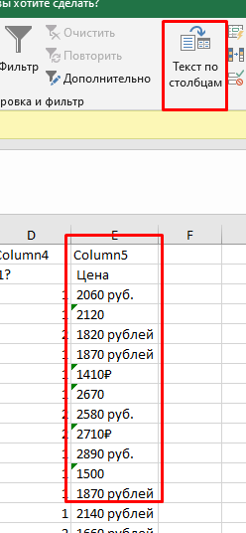
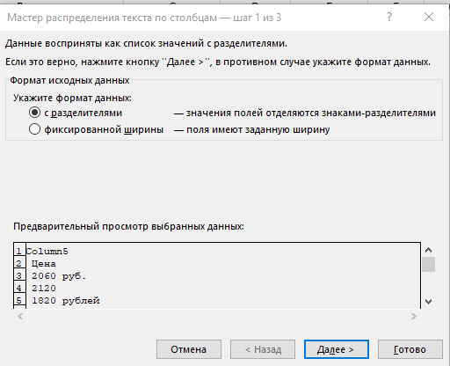
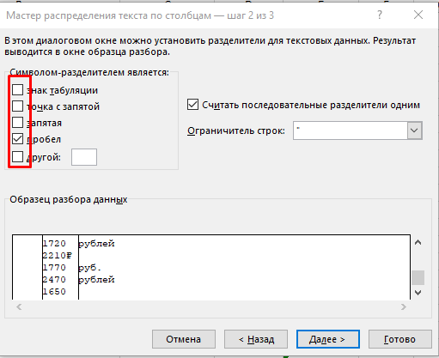
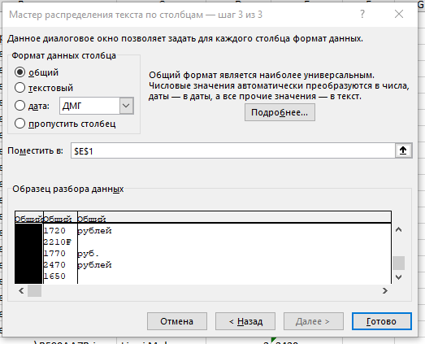
1. ВАЖНО: открыть ВСЕ папки, найти все файлы с пометкой импорт. Обычно 3 файла txt, csv, xlsx и картинки
2. Лучше добавить в один файл через вставку данных, чтобы не было проблем с кодировкой. НЕ испортите исходные данные, их лучше НЕ редактировать
3. Создать отдельные листы для импорта в базу. Если ДАН скрипт, посмотреть названия столбцов
4. Ищем повторы, обычно их видно визуально. Если сомневаетесь, скопируйте столбец и удалите дубликаты | Копируем на лист с бд данные через вставку по значению. Удаляем дубликаты (если их нет, напишет что повторений нет)
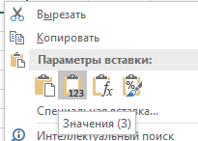
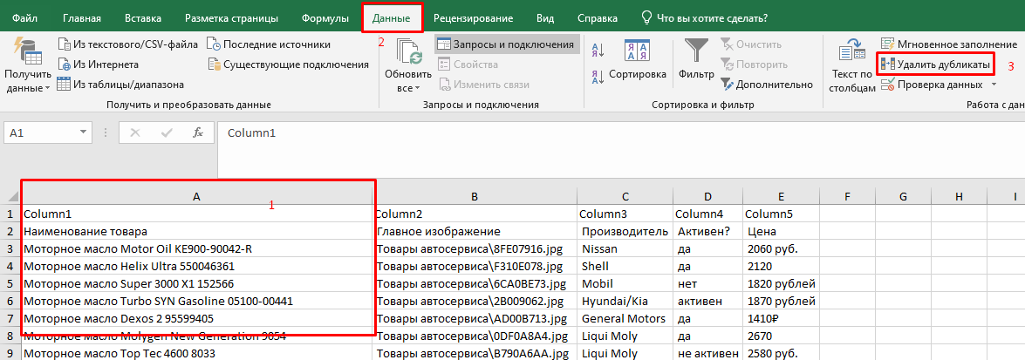
Если есть дубликаты - создаем маленькие таблицы id и наименование

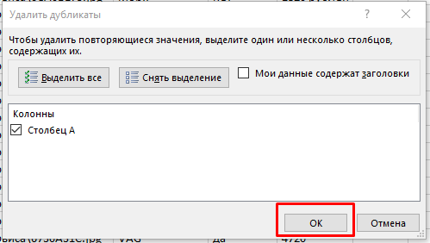
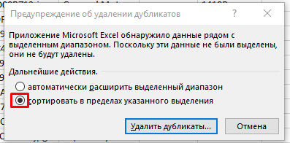
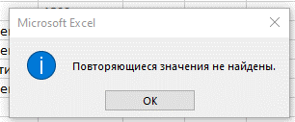

5. Смотрим повторы с другими таблицами. Если они есть, нужно заменять на первичный ключ
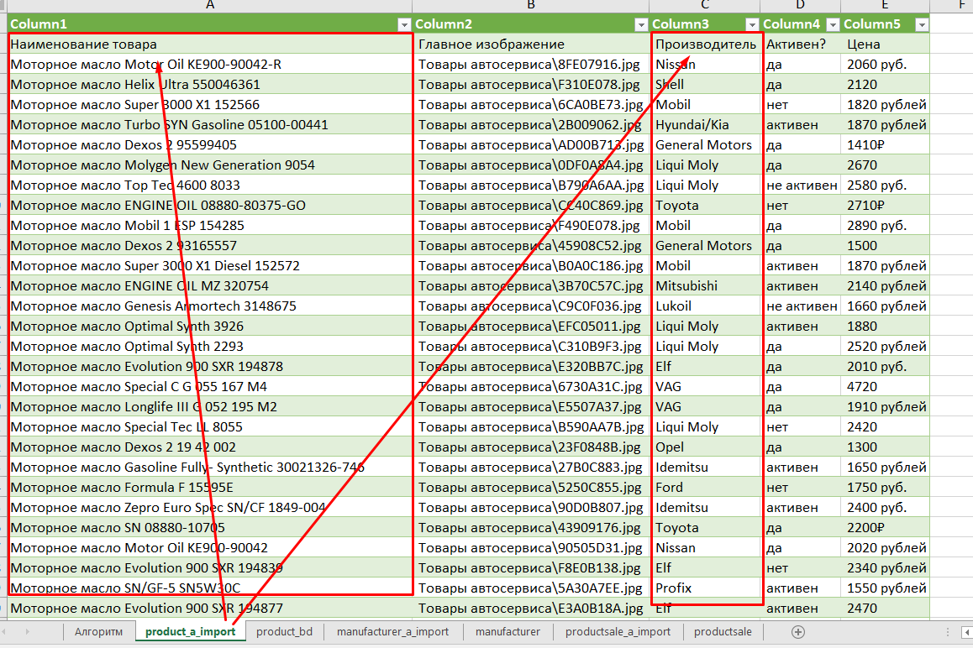

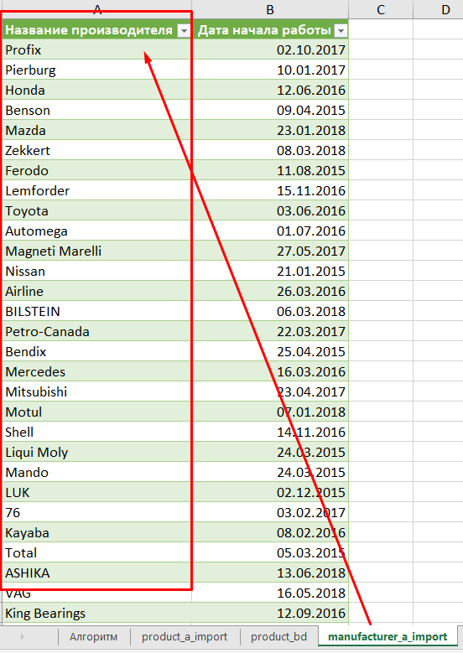
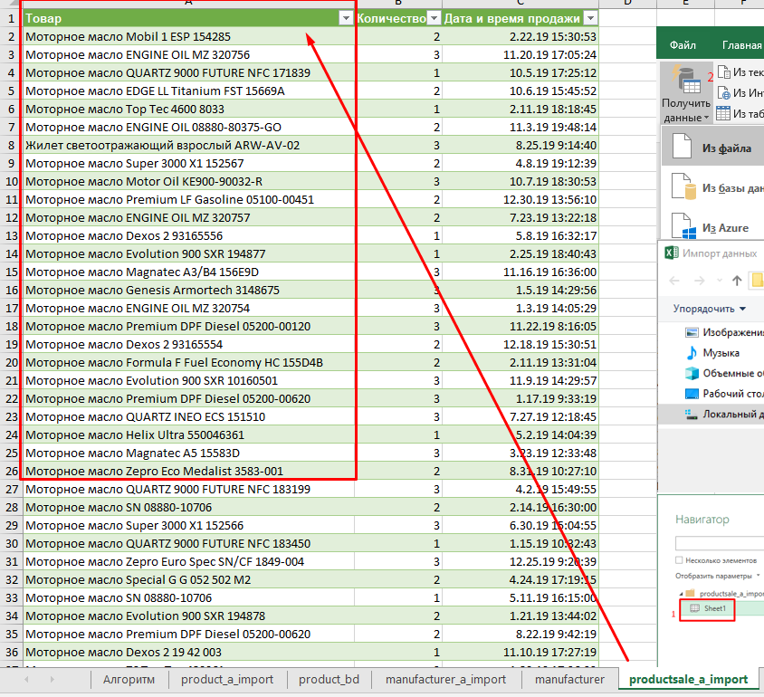
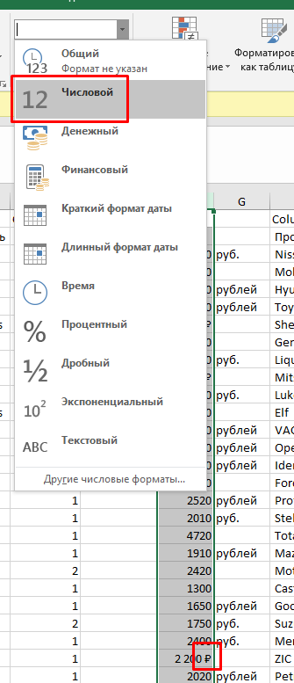

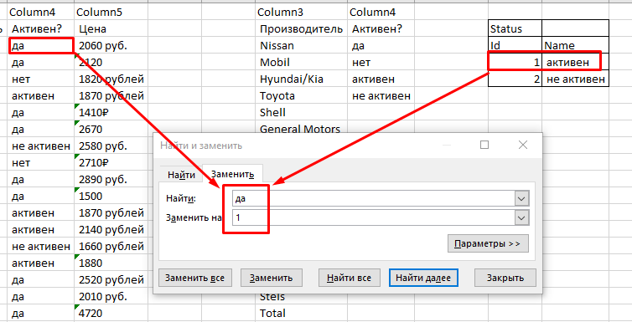
В данном случае товар в двух таблицах и производитель в двух таблицах
6. Чтобы заменить на id, если мало значений используем найти и заменить, если много - функцию ВПР

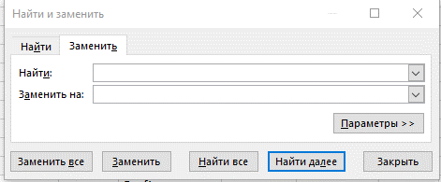

7. Если есть данные разных типов - делим по столбцам, проверяыем слеш в картинках и дату. Не забываем выставить id, какие нет

product_a_import
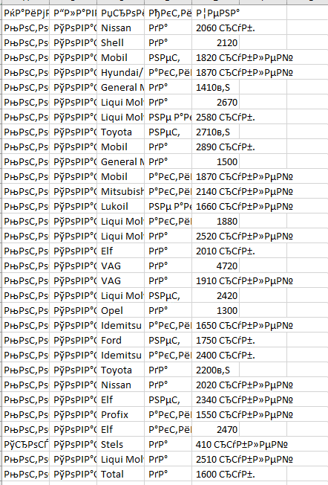
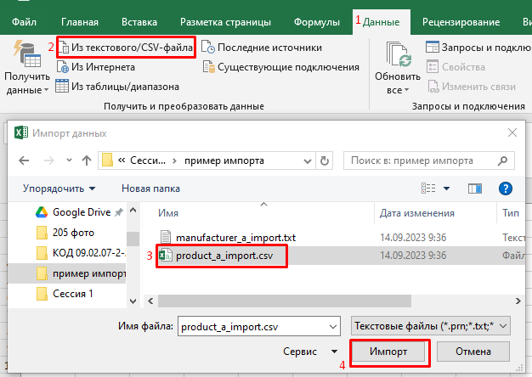
Column1 | Column2 | Column3 | Column4 | Column5
Наименование товара | Главное изображение | Производитель | Активен? | Цена
Моторное масло Motor Oil KE900-90042-R | Товары автосервиса\8FE07916.jpg | Nissan | да | 2060 руб.
Моторное масло Helix Ultra 550046361 | Товары автосервиса\F310E078.jpg | Shell | да | 2120
Моторное масло Super 3000 X1 152566 | Товары автосервиса\6CA0BE73.jpg | Mobil | нет | 1820 рублей
Моторное масло Turbo SYN Gasoline 05100-00441 | Товары автосервиса\2B009062.jpg | Hyundai/Kia | активен | 1870 рублей
Моторное масло Dexos 2 95599405 | Товары автосервиса\AD00B713.jpg | General Motors | да | 1410₽
Моторное масло Molygen New Generation 9054 | Товары автосервиса\0DF0A8A4.jpg | Liqui Moly | да | 2670
Моторное масло Top Tec 4600 8033 | Товары автосервиса\B790A6AA.jpg | Liqui Moly | не активен | 2580 руб.
Моторное масло ENGINE OIL 08880-80375-GO | Товары автосервиса\CC40C869.jpg | Toyota | нет | 2710₽
Моторное масло Mobil 1 ESP 154285 | Товары автосервиса\F490E078.jpg | Mobil | да | 2890 руб.
Моторное масло Dexos 2 93165557 | Товары автосервиса\45908C52.jpg | General Motors | да | 1500
Моторное масло Super 3000 X1 Diesel 152572 | Товары автосервиса\B0A0C186.jpg | Mobil | активен | 1870 рублей
Моторное масло ENGINE OIL MZ 320754 | Товары автосервиса\3B70C57C.jpg | Mitsubishi | активен | 2140 рублей
Моторное масло Genesis Armortech 3148675 | Товары автосервиса\C9C0F036.jpg | Lukoil | не активен | 1660 рублей
Моторное масло Optimal Synth 3926 | Товары автосервиса\EFC05011.jpg | Liqui Moly | активен | 1880
Моторное масло Optimal Synth 2293 | Товары автосервиса\C310B9F3.jpg | Liqui Moly | да | 2520 рублей
Моторное масло Evolution 900 SXR 194878 | Товары автосервиса\E320BB7C.jpg | Elf | да | 2010 руб.
Моторное масло Special C G 055 167 M4 | Товары автосервиса\6730A31C.jpg | VAG | да | 4720
Моторное масло Longlife III G 052 195 M2 | Товары автосервиса\E5507A37.jpg | VAG | да | 1910 рублей
Моторное масло Special Tec LL 8055 | Товары автосервиса\B590AA7B.jpg | Liqui Moly | нет | 2420
Моторное масло Dexos 2 19 42 002 | Товары автосервиса\23F0848B.jpg | Opel | да | 1300
Моторное масло Gasoline Fully- Synthetic 30021326-746 | Товары автосервиса\27B0C883.jpg | Idemitsu | активен | 1650 рублей
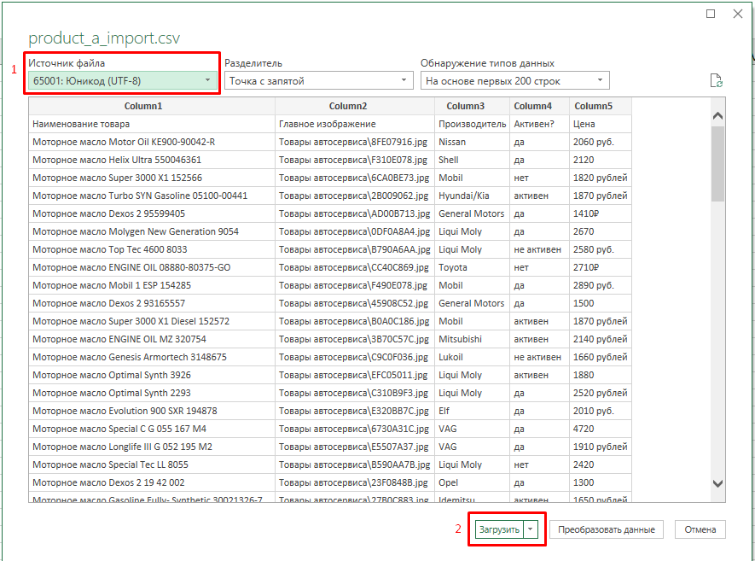
Моторное масло Formula F 15595E | Товары автосервиса\5250C855.jpg | Ford | нет | 1750 руб.
Моторное масло Zepro Euro Spec SN/CF 1849-004 | Товары автосервиса\90D0B807.jpg | Idemitsu | активен | 2400 руб.
Моторное масло SN 08880-10705 | Товары автосервиса\43909176.jpg | Toyota | да | 2200₽
Моторное масло Motor Oil KE900-90042 | Товары автосервиса\90505D31.jpg | Nissan | да | 2020 рублей
Моторное масло Evolution 900 SXR 194839 | Товары автосервиса\F8E0B138.jpg | Elf | нет | 2340 рублей
Моторное масло SN/GF-5 SN5W30C | Товары автосервиса\5A30A7EE.jpg | Profix | активен | 1550 рублей
Моторное масло Evolution 900 SXR 194877 | Товары автосервиса\E3A0B18A.jpg | Elf | активен | 2470
Трос буксировочный 12 тонн 54384 | Товары автосервиса\9750DA76.jpg | Stels | да | 410 рублей
Моторное масло Molygen New Generation 9042 | Товары автосервиса\0D60A8A4.jpg | Liqui Moly | да | 2510 рублей
Моторное масло QUARTZ INEO ECS 166252 | Товары автосервиса\D0D08F32.jpg | Total | да | 1600 руб.
Моторное масло Motor Oil KE900-90032-R | Товары автосервиса\54B0795D.jpg | Nissan | да | 1450 руб.
Моторное масло Original oil Ultra 8300-77-992 | Товары автосервиса\EF80D790.jpg | Mazda | нет | 2770
Моторное масло Longlife III G 052 195 M4 | Товары автосервиса\D9605006.jpg | VAG | активен | 4100 рублей
Моторное масло 8100 X-CESS 102870 | Товары автосервиса\E9308929.jpg | Motul | да | 3190 руб. | 1. Создать отдельный файл для импорта
Моторное масло Magnatec A5 15583D | Товары автосервиса\9380C1E7.jpg | Castrol | да | 2220₽ | 2. Если в csv файле странные символы нужно изменить кодировку
Щетка для снега со съемным скребком GY000202 | Товары автосервиса\3760D73F.jpg | Goodyear | да | 350 руб. | 3. Данные - Из текстового файла - Импорт - UTF-8
Моторное масло Magnatec A3/B4 156E9E | Товары автосервиса\92C0C1E7.jpg | Castrol | активен | 2130 руб. | 4. Аналогично можно загрузить txt
Моторное масло Dexos 2 19 42 000 | Товары автосервиса\2390848B.jpg | Opel | да | 1410 рублей | 5. Лист лучше назвать по названию файлов, чтобы не путаться
Моторное масло QUARTZ 9000 FUTURE NFC 171839 | Товары автосервиса\D2508F32.jpg | Total | да | 1560 руб.
Моторное масло Premium DPF Diesel 05200-00120 | Товары автосервиса\2D709062.jpg | Hyundai/Kia | да | 1460 руб.
Моторное масло Special G G 052 502 M2 | Товары автосервиса\E0D0E079.jpg | VAG | да | 1820 руб.
Моторное масло Ecstar F9000 99M00-22R02-004 | Товары автосервиса\21B0E533.jpg | Suzuki | да | 2330 руб.
Моторное масло Genesis Armortech 1539424 | Товары автосервиса\B0F0CB59.jpg | Lukoil | да | 1710 рублей
Моторное масло Helix Ultra 550046387 | Товары автосервиса\F2B0E078.jpg | Shell | нет | 2160
Моторное масло Super 3000 X1 152567 | Товары автосервиса\F200BC2F.jpg | Mobil | да | 1550 руб.
Моторное масло ENGINE OIL MZ 320753 | Товары автосервиса\5BB0C351.jpg | Mitsubishi | нет | 1590₽
Моторное масло Mobil 1 ESP Formula 152621 | Товары автосервиса\DC70BEC3.jpg | Mobil | нет | 2920 рублей
Моторное масло Genuine A000989790211BIFR | Товары автосервиса\2E30E06C.jpg | Mercedes | нет | 1530
Моторное масло ULTRA 152624 | Товары автосервиса\BA30C186.jpg | Mobil | активен | 1940 рублей
Моторное масло Super 3000 X1 Formula FE 152564 | Товары автосервиса\59B0BE73.jpg | Mobil | да | 1890₽
Моторное масло Zepro Euro Spec SN/CF 1849-001 | Товары автосервиса\90A0B807.jpg | Idemitsu | активен | 1730₽
Моторное масло Helix Ultra 550046367 | Товары автосервиса\F2E0E078.jpg | Shell | нет | 1650₽
Моторное масло QUARTZ 9000 FUTURE NFC 183199 | Товары автосервиса\6CE0A012.jpg | Total | да | 2040 руб.
Моторное масло Dexos 2 93165554 | Товары автосервиса\45008C52.jpg | General Motors | да | 1380
Моторное масло Formula F Fuel Economy HC 155D4B | Товары автосервиса\39A0C188.jpg | Ford | активен | 1450 руб.
Моторное масло 76 08880-803ENGINE OIL-GO | Товары автосервиса\0070C563.jpg | Toyota | да | 1630 руб.
Моторное масло QUARTZ 9000 FUTURE NFC 183450 | Товары автосервиса\FA90B138.jpg | Total | да | 1660₽
Моторное масло Top Tec 4100 7501 | Товары автосервиса\022096CB.jpg | Liqui Moly | активен | 2580₽
Моторное масло Mobil 1 ESP 154279 | Товары автосервиса\F460E078.jpg | Mobil | да | 1860
Моторное масло Super 3000 X1 152061 | Товары автосервиса\40409946.jpg | Mobil | да | 2010 рублей
Моторное масло Super Extra Gasoline 05100-00410 | Товары автосервиса\2A109062.jpg | Hyundai/Kia | активен | 1230 руб.
Моторное масло Dexos 2 93165556 | Товары автосервиса\43E08C52.jpg | General Motors | да | 1340 рублей
Моторное масло Leichtlauf Special AA 7516 | Товары автосервиса\47E07CB5.jpg | Liqui Moly | да | 2360 руб.
Моторное масло Helix HX8 A5/B5 550046777 | Товары автосервиса\F160E078.jpg | Shell | да | 1530 рублей
Моторное масло Fuel Economy 08880-80845 | Товары автосервиса\23106A35.jpg | Toyota | да | 2560₽
Моторное масло 76 Top Tec 420061 | Товары автосервиса\03D096CB.jpg | Liqui Moly | да | 3440 рублей
Моторное масло X9 162613 | Товары автосервиса\30E0C751.jpg | ZIC | да | 1530
Моторное масло EDGE Professional LL III Titanium FST 157AD6 | Товары автосервиса\96E0C1E7.jpg | Castrol | да | 1760
Моторное масло Magnatec A3/B4 156E9D | Товары автосервиса\9290C1E7.jpg | Castrol | активен | 1610 руб.
Моторное масло Genuine A000989790213BIFR | Товары автосервиса\2E60E06C.jpg | Mercedes | да | 2390 руб.
Моторное масло Supreme Synthetic MOSYN53C16 | Товары автосервиса\69C0CD62.jpg | Petro-Canada | да | 1910
Моторное масло Helix Ultra Pro AM-L 550046353 | Товары автосервиса\3DF0E4BC.jpg | Shell | да | 2110₽
Моторное масло QUARTZ INEO ECS 151510 | Товары автосервиса\8F609ED7.jpg | Total | да | 1920 рублей
Моторное масло Original oil Ultra 0530-05-TFE | Товары автосервиса\85C04040.jpg | Mazda | да | 2930 рублей
Моторное масло QUARTZ 9000 ENERGY HKS 175393 | Товары автосервиса\6DD0A012.jpg | Total | активен | 2830₽
Моторное масло Ultra LEO-SN 08217-99974 | Товары автосервиса\97809225.jpg | Honda | да | 2980
Моторное масло Special G G 052 502 M4 | Товары автосервиса\E0A0E079.jpg | VAG | да | 3090 руб.
Моторное масло Люкс 207465 | Товары автосервиса\8E20A863.jpg | Lukoil | да | 1090 рублей
Жилет светоотражающий взрослый ARW-AV-02 | Товары автосервиса\D4D0CE67.jpg | Airline | да | 150₽
Моторное масло Premium LF Gasoline 05100-00451 | Товары автосервиса\2B609062.jpg | Hyundai/Kia | да | 1620
Моторное масло Evolution 900 SXR 10160501 | Товары автосервиса\BD80E8D5.jpg | Elf | активен | 1750 руб.
Моторное масло Zepro Touring 1845-004 | Товары автосервиса\5180B90E.jpg | Idemitsu | да | 2380
Моторное масло 76 A000989PKW Motorenol0213BLER | Товары автосервиса\2E00E06C.jpg | Mercedes | да | 2510 рублей
Моторное масло QUARTZ 9000 ENERGY HKS 175392 | Товары автосервиса\6DA0A012.jpg | Total | нет | 1530
Моторное масло Formula F 155D3A | Товары автосервиса\39D0C188.jpg | Ford | да | 1830 руб.
Моторное масло Mobil 1 FS 153692 | Товары автосервиса\6080DCD5.jpg | Mobil | да | 3020 рублей
Моторное масло Zepro Eco Medalist 3583-004 | Товары автосервиса\3DA0B713.jpg | Idemitsu | да | 2520 рублей
Моторное масло SN 08880-10706 | Товары автосервиса\43C09176.jpg | Toyota | да | 1640₽
Моторное масло Dexos 2 19 42 003 | Товары автосервиса\8430842A.jpg | Opel | да | 1490₽
Моторное масло ENGINE OIL 08880-80365-GO | Товары автосервиса\CC10C869.jpg | Toyota | да | 3580 рублей
Моторное масло EDGE LL Titanium FST 15669A | Товары автосервиса\8BC0C1A9.jpg | Castrol | активен | 3000 рублей
Моторное масло QUARTZ 9000 148597 | Товары автосервиса\8F909ED7.jpg | Total | нет | 1700 руб.
Моторное масло ENGINE OIL MZ 320756 | Товары автосервиса\5BE0C351.jpg | Mitsubishi | не активен | 1600
Кредитница, Кожа B6 6 95 1349 | Товары автосервиса\63C09E91.jpg | Mercedes | да | 6770
Моторное масло Zepro Touring 1845-001 | Товары автосервиса\7B70B9C6.jpg | Idemitsu | да | 1720 рублей
Моторное масло ENGINE OIL MZ 320757 | Товары автосервиса\0D30C4EE.jpg | Mitsubishi | да | 2210₽
Моторное масло Zepro Eco Medalist 3583-001 | Товары автосервиса\6800BB8A.jpg | Idemitsu | активен | 1770 руб.
Моторное масло Premium DPF Diesel 05200-00620 | Товары автосервиса\9B3075EB.jpg | Hyundai/Kia | да | 2470 рублей
Моторное масло QUARTZ 9000 FUTURE NFC 10230501 | Товары автосервиса\3970E753.jpg | Total | нет | 1650

productsale_a_import
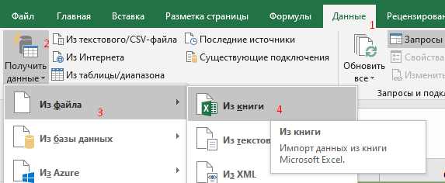
Товар | Количество | Дата и время продажи
Моторное масло Mobil 1 ESP 154285 | 2 | 2/22/19
Моторное масло ENGINE OIL MZ 320756 | 3 | 11/20/19
Моторное масло QUARTZ 9000 FUTURE NFC 171839 | 1 | 10/5/19
Моторное масло EDGE LL Titanium FST 15669A | 2 | 10/6/19
Моторное масло Top Tec 4600 8033 | 1 | 2/11/19
Моторное масло ENGINE OIL 08880-80375-GO | 2 | 11/3/19
Жилет светоотражающий взрослый ARW-AV-02 | 3 | 8/25/19
Моторное масло Super 3000 X1 152567 | 2 | 4/8/19
Моторное масло Motor Oil KE900-90032-R | 3 | 10/7/19
Моторное масло Premium LF Gasoline 05100-00451 | 2 | 12/30/19
Моторное масло ENGINE OIL MZ 320757 | 2 | 7/23/19
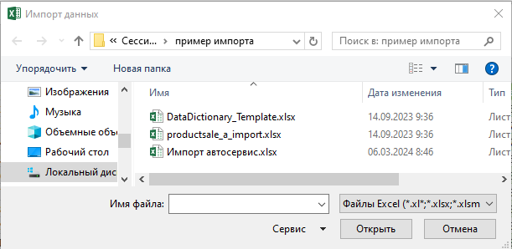
Моторное масло Dexos 2 93165556 | 1 | 5/8/19
Моторное масло Evolution 900 SXR 194877 | 1 | 2/25/19
Моторное масло Magnatec A3/B4 156E9D | 3 | 11/16/19
Моторное масло Genesis Armortech 3148675 | 3 | 1/5/19
Моторное масло ENGINE OIL MZ 320754 | 3 | 1/3/19
Моторное масло Premium DPF Diesel 05200-00120 | 3 | 11/22/19
Моторное масло Dexos 2 93165554 | 2 | 12/18/19
Моторное масло Formula F Fuel Economy HC 155D4B | 2 | 2/11/19
Моторное масло Evolution 900 SXR 10160501 | 3 | 11/9/19
Моторное масло Premium DPF Diesel 05200-00620 | 3 | 1/17/19
Моторное масло QUARTZ INEO ECS 151510 | 3 | 7/27/19
Моторное масло Helix Ultra 550046361 | 1 | 5/2/19
Моторное масло Magnatec A5 15583D | 3 | 3/23/19
Моторное масло Zepro Eco Medalist 3583-001 | 2 | 8/31/19
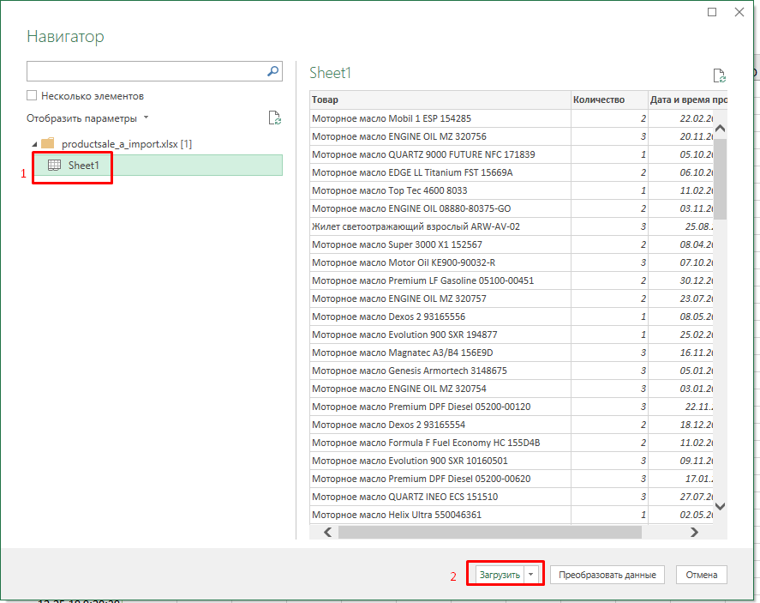
Моторное масло QUARTZ 9000 FUTURE NFC 183199 | 3 | 4/2/19
Моторное масло SN 08880-10706 | 2 | 2/14/19
Моторное масло Super 3000 X1 152566 | 3 | 6/30/19
Моторное масло QUARTZ 9000 FUTURE NFC 183450 | 1 | 1/15/19
Моторное масло Zepro Euro Spec SN/CF 1849-004 | 3 | 12/25/19
Моторное масло Special G G 052 502 M2 | 2 | 4/24/19
Моторное масло SN 08880-10706 | 1 | 5/11/19
Моторное масло Evolution 900 SXR 194878 | 2 | 1/21/19
Моторное масло Premium DPF Diesel 05200-00620 | 2 | 8/22/19
Моторное масло Dexos 2 19 42 003 | 1 | 11/10/19
Моторное масло 76 Top Tec 420061 | 3 | 1/20/19
Моторное масло Special Tec LL 8055 | 2 | 8/6/19
Моторное масло 76 A000989PKW Motorenol0213BLER | 2 | 9/25/19
Моторное масло Formula F Fuel Economy HC 155D4B | 3 | 1/13/19
Моторное масло QUARTZ INEO ECS 151510 | 1 | 11/21/19
Моторное масло Helix Ultra 550046367 | 1 | 3/2/19
Моторное масло Dexos 2 19 42 000 | 1 | 2/16/19
Моторное масло Evolution 900 SXR 194878 | 2 | 7/22/19
Моторное масло Genuine A000989790211BIFR | 2 | 12/26/19
Трос буксировочный 12 тонн 54384 | 3 | 7/18/19
Моторное масло Mobil 1 ESP Formula 152621 | 2 | 6/2/19
Моторное масло ENGINE OIL MZ 320753 | 3 | 7/22/19
Жилет светоотражающий взрослый ARW-AV-02 | 2 | 3/27/19
Моторное масло Genuine A000989790211BIFR | 3 | 9/1/19
Моторное масло 76 A000989PKW Motorenol0213BLER | 2 | 2/27/19
Моторное масло Zepro Eco Medalist 3583-004 | 3 | 2/22/19
Трос буксировочный 12 тонн 54384 | 2 | 1/18/19
Моторное масло QUARTZ 9000 148597 | 3 | 3/24/19
Моторное масло Magnatec A5 15583D | 2 | 10/21/19
Моторное масло X9 162613 | 3 | 6/11/19
Моторное масло Original oil Ultra 8300-77-992 | 1 | 6/8/19
Моторное масло Formula F 155D3A | 3 | 3/23/19
Трос буксировочный 12 тонн 54384 | 1 | 7/21/19
Моторное масло Evolution 900 SXR 10160501 | 2 | 4/13/19
Моторное масло Люкс 207465 | 1 | 1/24/19
Кредитница, Кожа B6 6 95 1349 | 3 | 2/15/19
Моторное масло Helix Ultra 550046361 | 2 | 7/4/19
Моторное масло Dexos 2 93165557 | 3 | 3/27/19
Моторное масло Optimal Synth 3926 | 2 | 11/14/19
Моторное масло Dexos 2 95599405 | 2 | 6/12/19
Моторное масло Mobil 1 ESP Formula 152621 | 2 | 8/7/19
Моторное масло Longlife III G 052 195 M4 | 1 | 9/26/19
Моторное масло ENGINE OIL MZ 320753 | 3 | 9/4/19
Моторное масло X9 162613 | 1 | 2/19/19
Моторное масло Genuine A000989790213BIFR | 1 | 5/14/19
Моторное масло ENGINE OIL MZ 320754 | 1 | 7/14/19
Моторное масло Gasoline Fully- Synthetic 30021326-746 | 1 | 1/1/19
Моторное масло QUARTZ 9000 148597 | 2 | 1/8/19
Моторное масло X9 162613 | 2 | 3/7/19
Моторное масло Optimal Synth 3926 | 2 | 5/8/19
Моторное масло Super 3000 X1 Diesel 152572 | 3 | 7/29/19
Моторное масло Zepro Eco Medalist 3583-004 | 3 | 1/17/19
Моторное масло Formula F 15595E | 1 | 1/2/19
Моторное масло Molygen New Generation 9042 | 3 | 4/27/19
Моторное масло SN/GF-5 SN5W30C | 2 | 10/11/19
Моторное масло Fuel Economy 08880-80845 | 3 | 11/16/19
Моторное масло Longlife III G 052 195 M2 | 1 | 7/28/19
Моторное масло ENGINE OIL 08880-80365-GO | 2 | 5/29/19
Моторное масло Fuel Economy 08880-80845 | 1 | 5/23/19
Моторное масло Special Tec LL 8055 | 3 | 12/24/19
Моторное масло Evolution 900 SXR 194878 | 1 | 3/10/19
Моторное масло QUARTZ 9000 ENERGY HKS 175392 | 3 | 8/20/19
Моторное масло Helix Ultra 550046367 | 1 | 3/27/19
Моторное масло Fuel Economy 08880-80845 | 3 | 2/13/19
Моторное масло Top Tec 4600 8033 | 2 | 9/20/19
Моторное масло QUARTZ 9000 FUTURE NFC 183199 | 1 | 10/3/19
Моторное масло Zepro Eco Medalist 3583-001 | 2 | 10/8/19
Моторное масло Longlife III G 052 195 M2 | 3 | 8/19/19
Моторное масло QUARTZ 9000 148597 | 2 | 10/9/19
Моторное масло Optimal Synth 2293 | 3 | 1/9/19
Моторное масло ENGINE OIL MZ 320754 | 2 | 7/26/19
Моторное масло Magnatec A3/B4 156E9E | 1 | 4/29/19
Моторное масло Longlife III G 052 195 M2 | 3 | 11/22/19
Моторное масло Mobil 1 FS 153692 | 1 | 1/28/19
Моторное масло ENGINE OIL MZ 320757 | 3 | 5/25/19

